Hoja2
 |  | Importadora
 |  | Nueva Hera SRL
 |  | Venta de Repuestos de Electrodomésticos
2026-02-24
 | Listado de precios Accesorios Aspiradora

Codigo | Fotos |  | Descripcion | Precios

Cod. 210 |  |  | Cepillo con codo movil para piso | U$S 3,51

Cod. 216 |  |  | Cepillo con codo movil para piso regulable | U$S 3,69

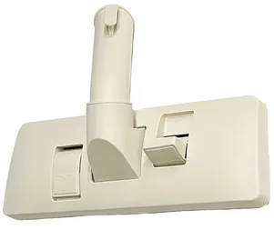

Cod. 217 |  |  | Cepillo pedal de 32 mm base plastica blanco | U$S 3,00

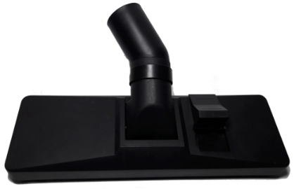

Cod. 217 |  |  | Cepillo pedal de 32 mm base plastica negro | U$S 4,34

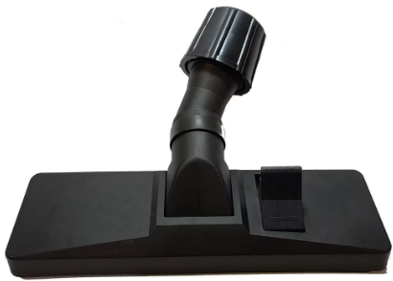

Cod. 202 |  |  | Cepillo pedal regulable | U$S 7,05

Cod. 215 |  |  | Cepillo pedal 35 mm base mertalica | U$S 6,16

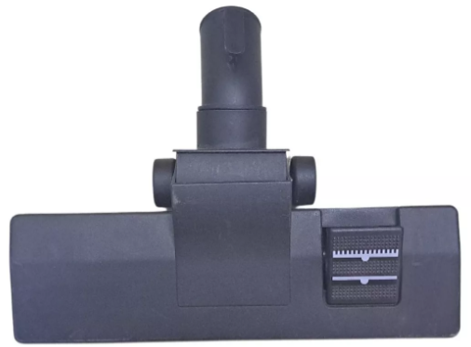

Cod. 222 |  |  | Cepillo Pedal 35 Base metal con ruedas | U$S 5,94

Cod. 203 |  |  | Puntera acodada de 32 mm | U$S 2,38

Cod. 204 |  |  | Puntera acodada de 35 mm | U$S 2,90

Cod. 205 |  |  | Cepillo de piso cerda desmontable 32 mm | U$S 1,84

Cod. 221 |  |  | Cepillo de piso cerda desmontable 35 mm | U$S 2,11

Cod. 206 |  |  | Cepillo trapezoidal de 32 mm | U$S 2,00

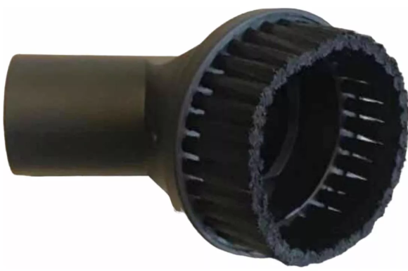

Cod. 223 |  |  | Cepillo redondo cillonero 35mm | U$S 4,51

Cod. 225 |  |  | Cepillo redondo cillonero 32mm | U$S 3,35

Cod. 226 |  |  | Rinconero con cepillo de 32mm | U$S 1,30

Cod,212 |  |  | Boquilla Rinconera 35 mm | U$S 1,33

Cod. 207 |  |  | Boquilla rinconera de 32 mm | U$S 0,70

Cod. 208 |  |  | Caño prolongacion de 32 mm | U$S 1,36

Cod. 209 |  |  | Caño prolungacion de 35 mm | U$S 2,00

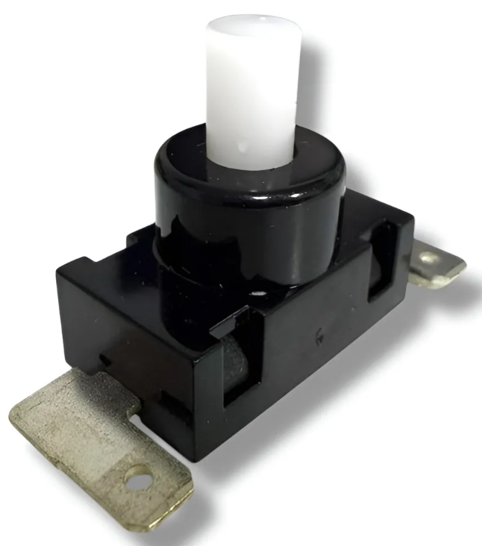

Cod. 571 |  |  | Interruptor tipo Philips para aspiradoras | U$S 1,00

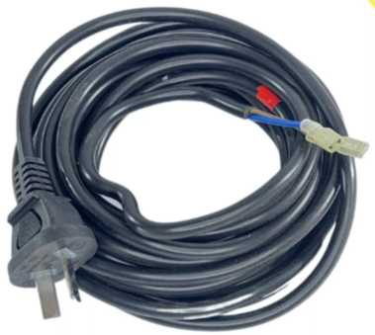

Cod. 663 |  |  | Cable bipolar negro 5 metros para aspiradoras | U$S 4,00

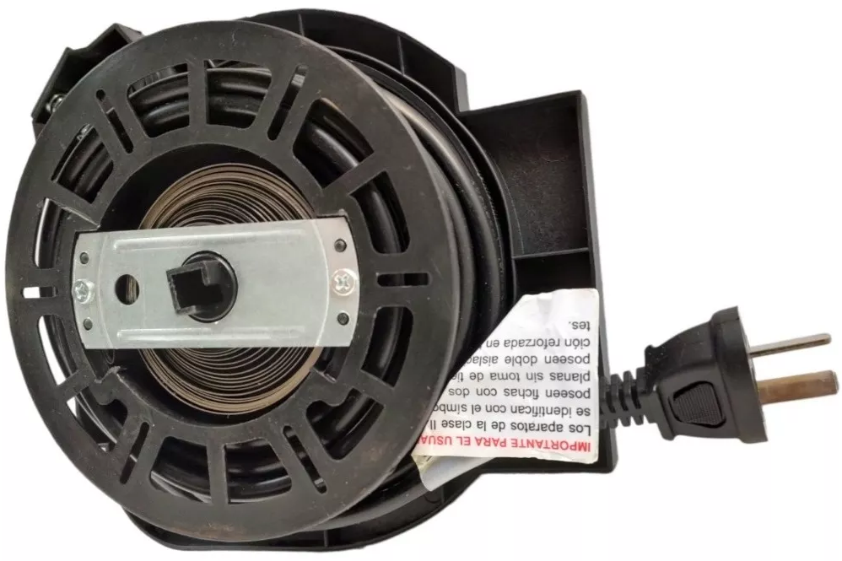

Cod. 224 |  |  | Cable bipolar negro 5 metros con enrrollador | U$S 6,00

Cod. 211 |  |  | Manguera 32 mm x 2 m | U$S 4,80

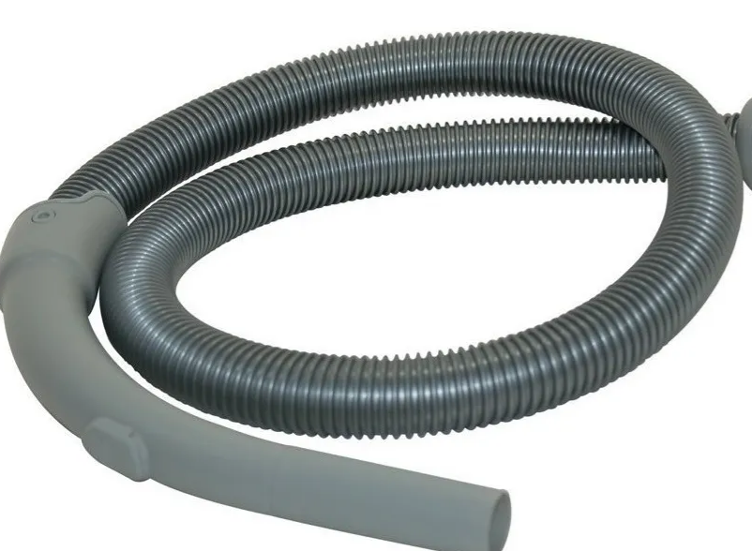

Cod. 219 |  |  | Manguera de 32 con codo y toma | U$S 9,33

Cod. 218 |  |  | Ruleman 6200 2 RS | U$S 1,20

Cod. 213 |  |  | Ruleman 608 2 rs | U$S 0,80



 | contacto@importadoranuevahera.com
 | 6088-5517/6083-7684
 | Remedios 5399 - (1440) CABA

